Sheet2
Emosi Target | Parameter ML Kit | Indikator Keberhasilan | Threshold EMS | Rentang Session Score | Kategori | Deskripsi Kemampuan | Emosi Berhasil | Akurasi | Kategori | Deskripsi
Senang (Happy) | smilingProbability | Nilai probabilitas senyum tinggi | ≥ 0,75 | < 0,40 | Belum Berkembang | Anak belum mampu memproduksi ekspresi emosi target | 0 – 2 dari 6 | 0 – 33.3% | Belum Berkembang | Anak hanya mampu memproduksi 0–2 emosi sesuai target secara sadar.
Sedih (Sad) | smilingProbability | Nilai probabilitas senyum rendah | ≤ 0,20 | 0,40 – 0,59 | Mulai Berkembang | Anak mulai menunjukkan ekspresi yang mendekati target, namun belum konsisten | 3 – 4 dari 6 | 50 – 66.7% | Berkembang | Anak mulai mampu memproduksi 3–4 emosi sesuai target.
Terkejut (Surprise) |  | AU26 + AU1/2 aktif | ≥ 0,70 | 0,60 – 0,79 | Berkembang | Anak mampu memproduksi ekspresi target dengan cukup akurat | 5 – 6 dari 6 | 83.3 – 100% | Sudah Berkembang | Anak mampu memproduksi 5–6 emosi sesuai target secara sadar dan terkontrol.
Marah (Angry) |  | AU4 + AU23 aktif | ≥ 0,70 | ≥ 0,80 | Berkembang Sangat Baik | Anak mampu memproduksi ekspresi target secara akurat dan konsisten
Takut (Fear) |  | AU5 + AU1 aktif | ≥ 0,70
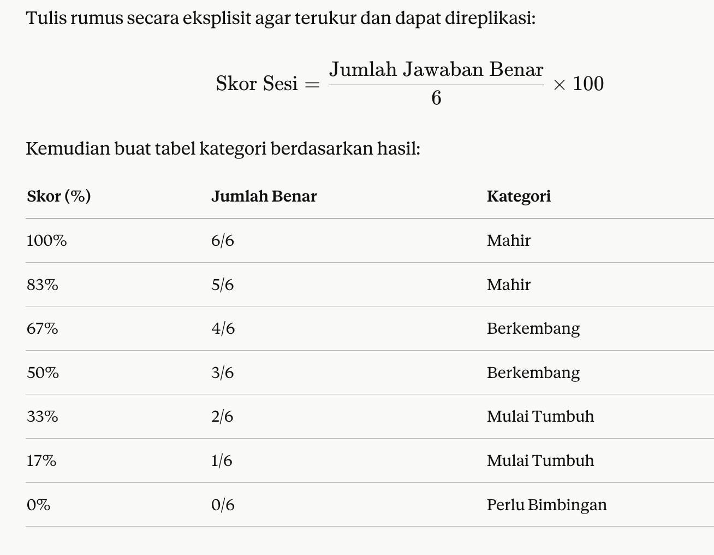
Jijik (Disgust) |  | AU9 + AU15 aktif | ≥ 0,70
 |  |  |  |  |  |  | Emosi Berhasil | Akurasi
 |  |  |  |  |  |  | 0 dari 6 | 0%
Emosi Target | Parameter ML Kit | Indikator Keberhasilan (AU-FACS) | Threshold Probabilitas | Emotion | Action units |  | 1 dari 6 | 16.70%
Senang (Happy) | Cheek Raiser, Lip Corner Puller | AU6 + 12 |  | Surprise | 1+2+5+26 |  | 2 dari 6 | 33.30%
Sedih (Sad) | Inner Brow Raiser, Brow Lowerer, Lip Corner Depressor | AU1 + 4 +15 |  | Sadness | 1+4+15 |  | 3 dari 6 | 50%
Terkejut (Surprise) | Inner Brow Raiser, Outer Brow Raiser, Upper Lid Raiser, Jaw Drop | AU1 + 2 + 5 + 26 |  | Happiness | 6+12 |  | 4 dari 6 | 66.70%
Marah (Angry) | Brow Lowerer, Upper Lid Raiser, Lid Tightener, Lip Tightener | AU4 + 5 + 7 + 23 |  | Fear | 1+2+4+5+7+20+26 |  | 5 dari 6 | 83.30%
Takut (Fear) | Inner Brow Raiser, Outer Brow Raiser, Brow Lowerer, Upper Lid Raiser, Lid Tightener, Lip Stretcher, Jaw Drop | AU1 + 2 + 4 + 5 + 7 + 20 + 26 |  | Disgust | 9+15+17 |  | 6 dari 6 | 100%
Jijik (Disgust) | Nose Wrinkler, Lip Corner Depressor, Lower Lip Depressor | AU9 + 15 + 16 |  | Anger | 4+5+7+23

Emotion | Action units
Senang (Happy) | 6+12
Sedih (Sad) | 1+4+15
Terkejut (Surprise) | 1+2+5+26
Marah (Angry) | 4+5+7+23
Takut (Fear) | 1+2+4+5+7+20+26
Jijik (Disgust) | 9+15+17

